28-07-2025
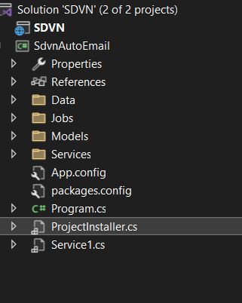
Cấu trúc của project: | có 2 project : 1 project .net core web api ( SDVN) và 1 project window service (SdvnAutoEmail)

Data: Xử lý việc tương tác với cơ sở dữ liệu
Jobs: Chứa logic thực thi của một tác vụ gửi email cụ thể
Models: định nghĩa cấu trúc dữ liệu ( Tables)
Services: Xử lý việc gửi email qua SMTP
Service1: Quản lý chu kỳ vòng đời của Windows Service và tích hợp Quartz.NET

Nay thì em setup và kết nối với database sql server đọc thêm về Quartz.NET để hiểu hơn về nó
Phân chia code ra giúp code dễ đọc, dễ bảo trì, dễ test và mở rộng hơn

29-07-2025
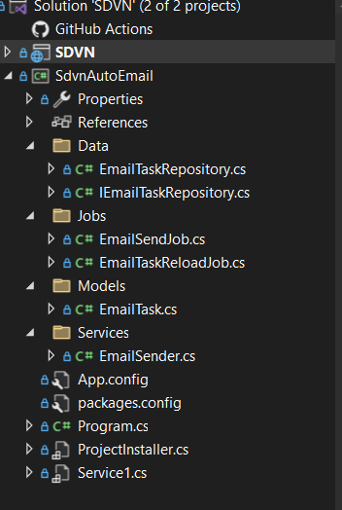
Nay em code các file hình minh họa
nhiệm vụ cho từng file đã nêu ở sheet 28-07
Chưa thực hiện test chạy thử
Dự kiến mai em sẽ test thử xem ntn
Link github: https://github.com/DucLinh301099/SDVN.git

